상품제안서
스위스밀리터리 루앙 죽통 350 | 상품코드: S11261

 |  |  |  |  |  | 02-713-8555 | www.synergygift.co.kr
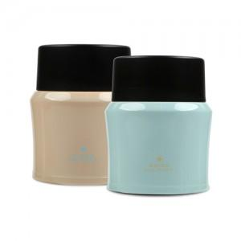 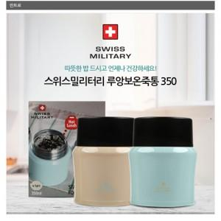

【상세/제작정보】 | 실크인쇄(VAT별도) 100개이하는 40,000 , 100개이상은 개당 300원 레이저인쇄(VAT별도) 100개이하는 50,000 , 100개이상은 개당 500원

【인쇄/포장옵션】 | 실크, 레이저 / 포장지포장

【공급단가】 | 수량 | 50~ | 300~ | 1,000~ | 2,000~
*VAT별도 | 단가 | 8,510원 | 8,190원 | 7,880원 | 7,560원

【상품 URL】 | https://www.synergygift.co.kr:443/src/goods_detail.php?gdno=3017

